現場写真

写真 No.1: クラック発生状況

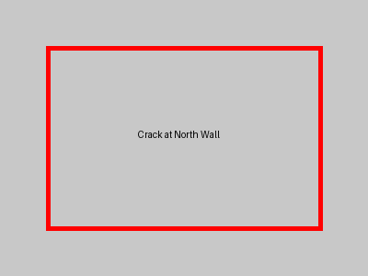

写真 No.2: 全体俯瞰

